상품제안서
340 독서대 책거치대 북스탠드 각도조절독서대 책받침대 휴대용독서대 원목독서대 | 상품코드: F26437

 |  |  |  |  |  |  | 02-412-0044 | www.easy1.co.kr
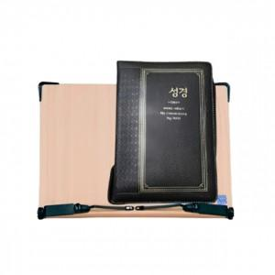

【상세/제작정보】 | 50개 이상 레이저인쇄 무료! (50개 미만 별도 비용부과)

【인쇄/포장옵션】 | 레이저 / 포장불가능

【공급단가】 | 수량 | 50~ | 100~ | 500~ | 1,000~ | 2,000~
*VAT별도 | 단가 | 16,250원 | 15,990원 | 15,600원 | 15,210원 | 14,950원

【상품 URL】 | https://dev.easy1.co.kr:443/src/goods_detail.php?gdno=26437

